様式１
 |  |  |  |  |  |  |  |  |  |  |  |  |  |  | 様式１

基本情報等
施設名・形式 |  |  |  | 管理番号 | 路線名 |  | 所在地 |  |  | 設置位置 | 緯度 | 034°09′47″ |  | ＩＤ番号
 |  |  |  |  |  |  |  |  |  |  | 経度 | 131°12′35″
道路標識 |  |  | 門型式 | 047 | 一般国道316号 |  | 美祢市伊佐町伊佐

管理者名 |  |  |  |  | 定期点検実施年月日 |  | 2021年 | 7月 | 13日 | 定期点検者 | （株）宇部セントラルコンサルタント |  | 高岡 明 白石 輝智
宇部土木建築事務所（美祢支所）
代替路の有無 |  | 緊急輸送道路 |  |  | 自専道or一般道 |  | 占用物件（名称）
有 |  | 一次 |  |  | 一般道 |  | なし

部材単位の健全性の診断（部材毎に最も厳しい健全性の診断結果を記入）
定期点検時に記録 |  |  |  |  |  |  |  |  |  | 応急措置後に記録
部材等 |  |  |  | 判定区分 （Ⅰ～Ⅳ） | 変状の種類 （Ⅱ以上の場合に記載） |  | 備考（写真番号、位置等が分かるように記載） |  |  | 応急措置後の 判定区分 | 応急措置内容 |  | 応急措置及び判定 実施年月日
支柱 |  |  |  | Ⅲ | 腐食 |  | 写真番号1
横梁 |  |  |  | Ⅱ | 腐食 |  | 写真番号3
標識板または道路情報板 |  |  |  | Ⅱ | 腐食、変形、その他 |  | 写真番号4～16
基礎 |  |  |  | Ⅱ | 腐食 |  | 写真番号2
その他 |  |  |  | Ⅱ | 腐食 |  | 写真番号17

門型標識等毎の健全性の診断（対策区分Ⅰ～Ⅳ）
定期点検時に記録
（判定区分） |  | （所見等）
Ⅲ |  | 支柱本体に腐食が見られる。劣化した反射テープにより水が溜まりやすくなっている。腐食は減肉が始まったところであり、今後腐食が進行すると倒壊に至る恐れがある。早めの補修が望まれる。

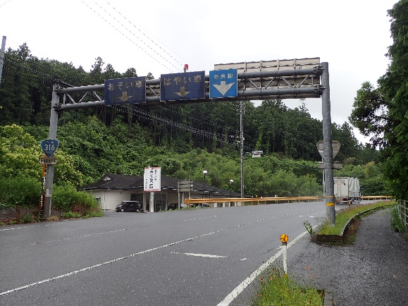
全景写真
設置年月※１ |  | 道路幅員（ｍ）
1985年 | 不明 | 13.5 |  |  |  | 起点側
構造形式
門型式

 |  |  |  |  |  |  |  |  |  | 終点側

※１：設置年月が不明の場合は「不明」と記入とする。

様式２
 |  |  |  |  |  |  |  |  |  |  |  |  |  |  | 様式２
状況写真（損傷状況）

施設名 （形式） | 道路標識 |  | 管理 番号 | 047 | 路線名 | 一般国道316号 | 定期点検者 | （株）宇部セントラルコンサルタント |  | 高岡 明 白石 輝智 |  | 点検年月日 | 2021年 | 7月 | 13日
 | 門型式 |  |  |  | 管理者名 | 宇部土木建築事務所（美祢支所）

写真番号 |  | 1 |  | 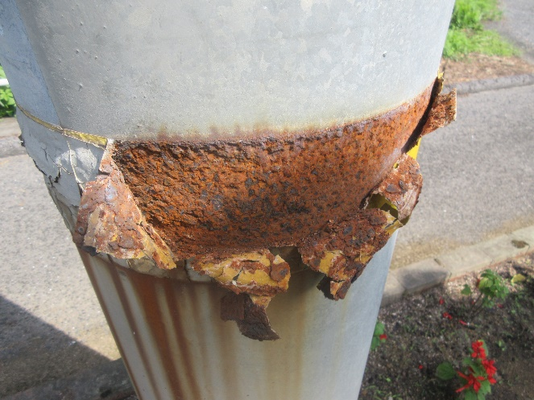 写真 |  |  | 写真番号 |  | 2 |  | 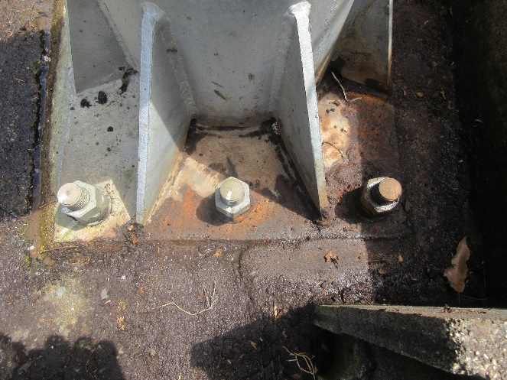 写真
部材名 |  | 支柱 |  |  |  |  | 部材名 |  | 基礎
 |  | 支柱本体 |  |  |  |  |  |  | ベースプレート
変状の種類 |  | 腐食 |  |  |  |  | 変状の種類 |  | 腐食
健全性 の診断 | 定期 点検時 | Ⅲ |  |  |  |  | 健全性 の診断 | 定期 点検時 | Ⅱ
 | 応急措置後 |  |  |  |  |  |  | 応急措置後
応急処置内容 |  |  |  |  |  |  | 応急処置内容
所見 |  | 支柱本体に腐食が見られる。反射テープ内が腐食し、減肉が始まっている。今回点検で確認。 |  |  |  |  | 所見 |  | ベースプレートに腐食が見られる。腐食は表面的で減肉は軽微。前回点検より進展なし。
備考欄 |  | 現時点での減肉の程度では緊急性は低いが、放置すれば倒壊の恐れがあるためⅢ評価とした。 |  |  |  |  | 備考欄

写真番号 |  | 3 |  | 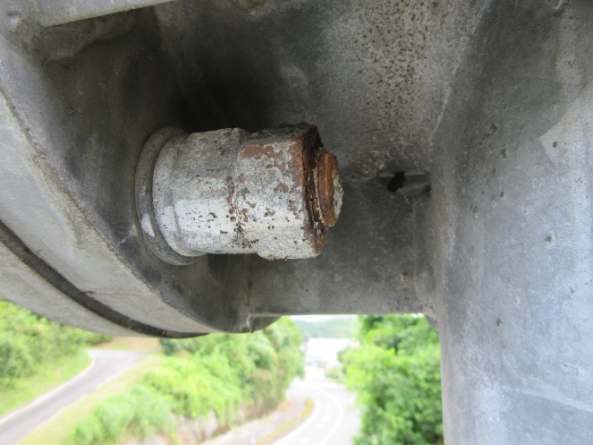 写真 |  |  | 写真番号 |  | 4 |  | 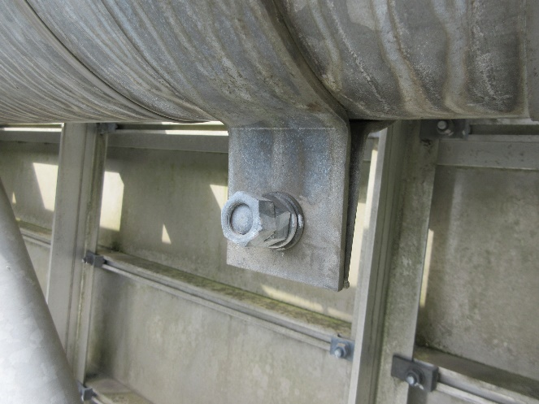 写真
部材名 |  | 横梁 |  |  |  |  | 部材名 |  | 標識板
 |  | 横梁取付部 |  |  |  |  |  |  | 標識板取付部
変状の種類 |  | 腐食 |  |  |  |  | 変状の種類 |  | その他
健全性 の診断 | 定期 点検時 | Ⅱ |  |  |  |  | 健全性 の診断 | 定期 点検時 | Ⅱ
 | 応急措置後 |  |  |  |  |  |  | 応急措置後
応急処置内容 |  |  |  |  |  |  | 応急処置内容
所見 |  | 横梁取付部ボルトナットに腐食が見られる。腐食は表面的で減肉は軽微。打音に異常なし。今回点検で確認。 |  |  |  |  | 所見 |  | 標識板取付部ボルトナットの残山不足を確認。打音に異常なし。今回点検で確認。
備考欄 |  |  |  |  |  |  | 備考欄 |  | ゆるみは無いため、前回点検の記録漏れと考えられる。
○部材単位の健全性の診断（判定区分）が、Ⅱ、Ⅲ又はⅣの部材について記載する。なお、同一部材で、変状の種類が異なる損傷がある場合は、変状の種類毎に記載する。
○写真は、不具合の程度が分かるように添付すること。

様式２ (2)
 |  |  |  |  |  |  |  |  |  |  |  |  |  |  | 様式２
状況写真（損傷状況）

施設名 （形式） | 道路標識 |  | 管理 番号 | 047 | 路線名 | 一般国道316号 | 定期点検者 | （株）宇部セントラルコンサルタント |  | 高岡 明 白石 輝智 |  | 点検年月日 | 2021年 | 7月 | 13日
 | 門型式 |  |  |  | 管理者名 | 宇部土木建築事務所（美祢支所）

写真番号 |  | 5 |  | 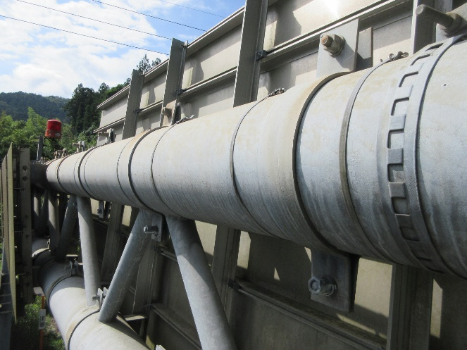 写真 |  |  | 写真番号 |  | 6 |  | 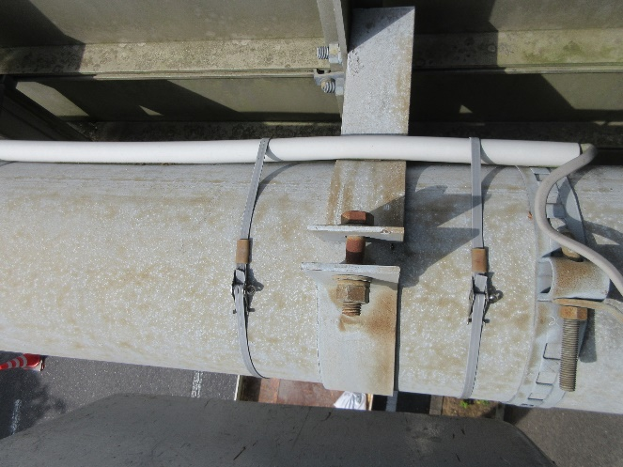 写真
部材名 |  | 標識板 |  |  |  |  | 部材名 |  | 標識板
 |  | 標識板取付部 |  |  |  |  |  |  | 標識板取付部
変状の種類 |  | その他 |  |  |  |  | 変状の種類 |  | 腐食
健全性 の診断 | 定期 点検時 | Ⅱ |  |  |  |  | 健全性 の診断 | 定期 点検時 | Ⅱ
 | 応急措置後 |  |  |  |  |  |  | 応急措置後
応急処置内容 |  |  |  |  |  |  | 応急処置内容
所見 |  | 取付ボルトが2個や1個でまばらな状態である。打音に異常なし。今回点検で確認。 |  |  |  |  | 所見 |  | 標識板取付部ボルトナットに表面錆が見られる。減肉なし。打音に異常なし。今回点検で確認。
備考欄 |  | ゆるみは無いため、脱落ではなく施工不良の可能性が高い。 |  |  |  |  | 備考欄

写真番号 |  | 7 |  | 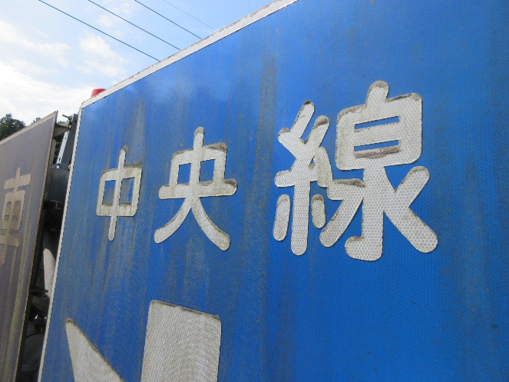 写真 |  |  | 写真番号 |  | 8 |  | 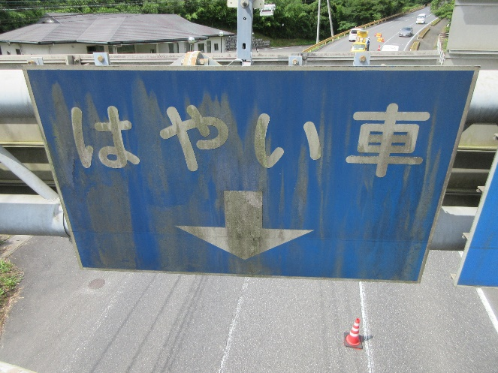 写真
部材名 |  | 標識板 |  |  |  |  | 部材名 |  | 標識板
 |  | 標識板 |  |  |  |  |  |  | 標識板
変状の種類 |  | その他 |  |  |  |  | 変状の種類 |  | その他
健全性 の診断 | 定期 点検時 | Ⅱ |  |  |  |  | 健全性 の診断 | 定期 点検時 | Ⅱ
 | 応急措置後 |  |  |  |  |  |  | 応急措置後
応急処置内容 |  |  |  |  |  |  | 応急処置内容
所見 |  | 標識板に汚れが見られる。視認性に問題はない。今回点検で確認。 |  |  |  |  | 所見 |  | 標識板に汚れが見られる。視認性に問題はない。今回点検で確認。
備考欄 |  |  |  |  |  |  | 備考欄
○部材単位の健全性の診断（判定区分）が、Ⅱ、Ⅲ又はⅣの部材について記載する。なお、同一部材で、変状の種類が異なる損傷がある場合は、変状の種類毎に記載する。
○写真は、不具合の程度が分かるように添付すること。

様式２ (3)
 |  |  |  |  |  |  |  |  |  |  |  |  |  |  | 様式２
状況写真（損傷状況）

施設名 （形式） | 道路標識 |  | 管理 番号 | 047 | 路線名 | 一般国道316号 | 定期点検者 | （株）宇部セントラルコンサルタント |  | 高岡 明 白石 輝智 |  | 点検年月日 | 2021年 | 7月 | 13日
 | 門型式 |  |  |  | 管理者名 | 宇部土木建築事務所（美祢支所）

写真番号 |  | 9 |  | 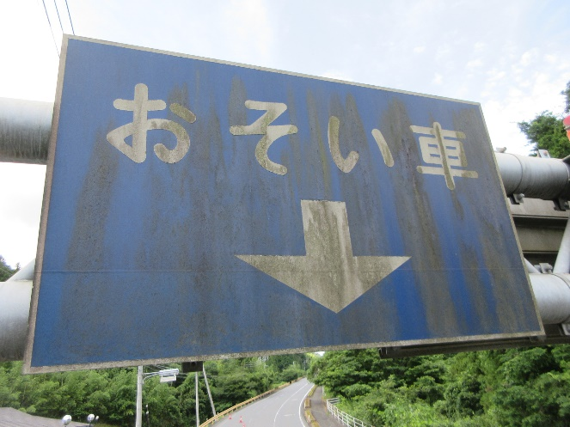 写真 |  |  | 写真番号 |  | 10 |  | 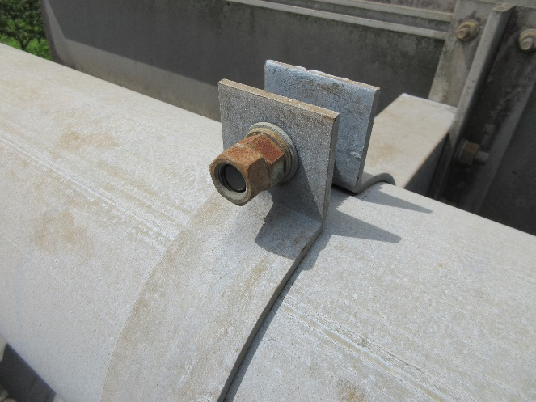 写真
部材名 |  | 標識板 |  |  |  |  | 部材名 |  | 標識板
 |  | 標識板 |  |  |  |  |  |  | 標識板取付部
変状の種類 |  | その他 |  |  |  |  | 変状の種類 |  | その他
健全性 の診断 | 定期 点検時 | Ⅱ |  |  |  |  | 健全性 の診断 | 定期 点検時 | Ⅱ
 | 応急措置後 |  |  |  |  |  |  | 応急措置後
応急処置内容 |  |  |  |  |  |  | 応急処置内容
所見 |  | 標識板に汚れが見られる。視認性に問題はない。今回点検で確認。 |  |  |  |  | 所見 |  | 標識板取付部ボルトナットの残山不足を確認。打音に異常なし。今回点検で確認。
備考欄 |  |  |  |  |  |  | 備考欄 |  | ゆるみは無いため、前回点検の記録漏れと考えられる。

写真番号 |  | 11 |  | 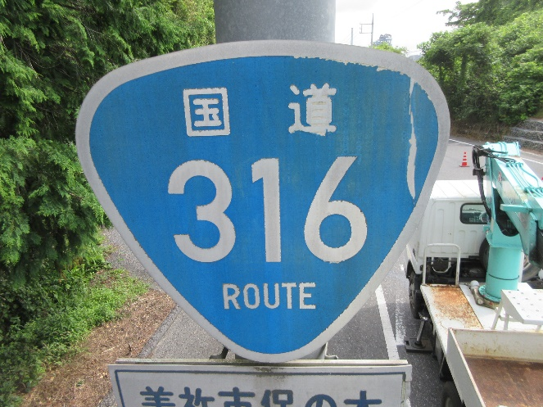 写真 |  |  | 写真番号 |  | 12 |  | 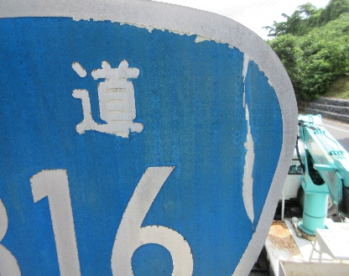 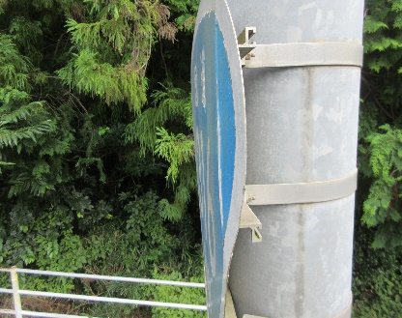
部材名 |  | 標識板 |  |  |  |  | 部材名 |  | 標識板
 |  | 標識板 |  |  |  |  |  |  | 標識板
変状の種類 |  | その他 |  |  |  |  | 変状の種類 |  | 変形
健全性 の診断 | 定期 点検時 | Ⅱ |  |  |  |  | 健全性 の診断 | 定期 点検時 | Ⅱ
 | 応急措置後 |  |  |  |  |  |  | 応急措置後
応急処置内容 |  |  |  |  |  |  | 応急処置内容
所見 |  | 標識板に剥れが見られる。視認性に問題はない。今回点検で確認。 |  |  |  |  | 所見 |  | 標識板が曲がっている。視認性に問題はない。今回点検で確認。
備考欄 |  |  |  |  |  |  | 備考欄
○部材単位の健全性の診断（判定区分）が、Ⅱ、Ⅲ又はⅣの部材について記載する。なお、同一部材で、変状の種類が異なる損傷がある場合は、変状の種類毎に記載する。
○写真は、不具合の程度が分かるように添付すること。

様式２ (4)
 |  |  |  |  |  |  |  |  |  |  |  |  |  |  | 様式２
状況写真（損傷状況）

施設名 （形式） | 道路標識 |  | 管理 番号 | 047 | 路線名 | 一般国道316号 | 定期点検者 | （株）宇部セントラルコンサルタント |  | 高岡 明 白石 輝智 |  | 点検年月日 | 2021年 | 7月 | 13日
 | 門型式 |  |  |  | 管理者名 | 宇部土木建築事務所（美祢支所）

写真番号 |  | 13 |  | 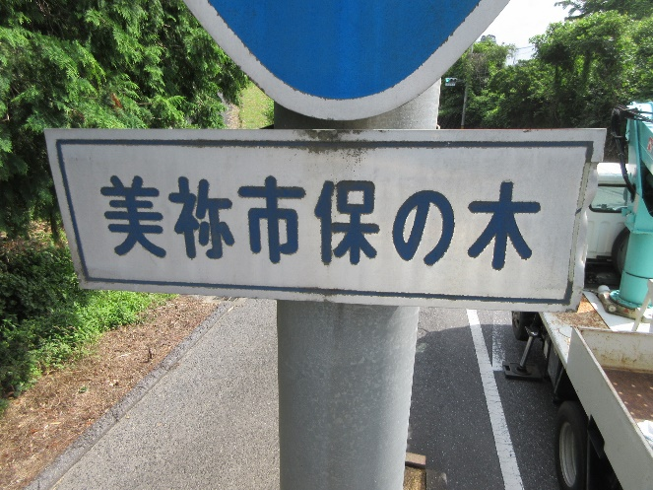 写真 |  |  | 写真番号 |  | 14 |  | 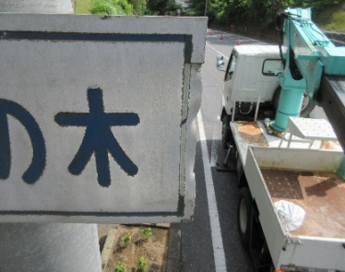 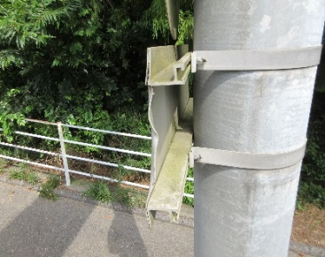
部材名 |  | 標識板 |  |  |  |  | 部材名 |  | 標識板
 |  | 標識板 |  |  |  |  |  |  | 標識板
変状の種類 |  | その他 |  |  |  |  | 変状の種類 |  | 変形
健全性 の診断 | 定期 点検時 | Ⅱ |  |  |  |  | 健全性 の診断 | 定期 点検時 | Ⅱ
 | 応急措置後 |  |  |  |  |  |  | 応急措置後
応急処置内容 |  |  |  |  |  |  | 応急処置内容
所見 |  | 標識板に汚れが見られる。視認性に問題はない。今回点検で確認。 |  |  |  |  | 所見 |  | 標識板が曲がっている。車両の接触によるものと考えられる。視認性に問題はない。今回点検で確認。
備考欄 |  |  |  |  |  |  | 備考欄

写真番号 |  | 15 |  | 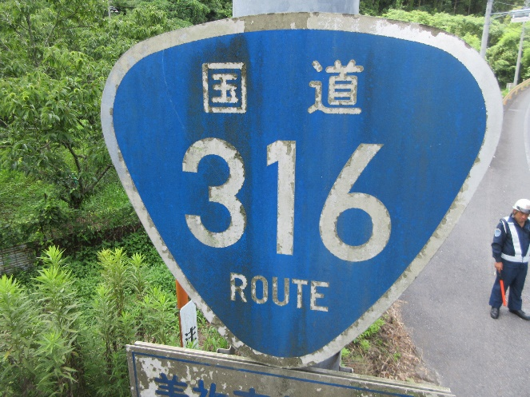 写真 |  |  | 写真番号 |  | 16 |  | 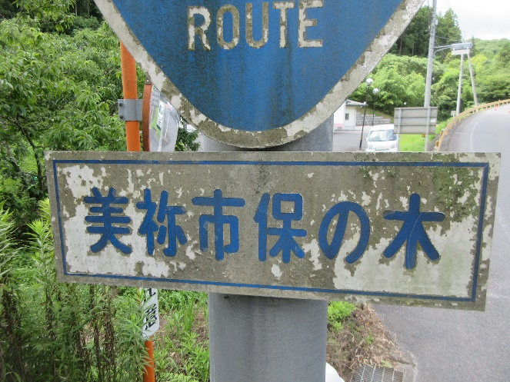 写真
部材名 |  | 標識板 |  |  |  |  | 部材名 |  | 標識板
 |  | 標識板 |  |  |  |  |  |  | 標識板
変状の種類 |  | その他 |  |  |  |  | 変状の種類 |  | その他
健全性 の診断 | 定期 点検時 | Ⅱ |  |  |  |  | 健全性 の診断 | 定期 点検時 | Ⅱ
 | 応急措置後 |  |  |  |  |  |  | 応急措置後
応急処置内容 |  |  |  |  |  |  | 応急処置内容
所見 |  | 標識板に汚れが見られる。視認性に問題はない。今回点検で確認。 |  |  |  |  | 所見 |  | 標識板に汚れが見られる。視認性に問題はない。今回点検で確認。
備考欄 |  |  |  |  |  |  | 備考欄
○部材単位の健全性の診断（判定区分）が、Ⅱ、Ⅲ又はⅣの部材について記載する。なお、同一部材で、変状の種類が異なる損傷がある場合は、変状の種類毎に記載する。
○写真は、不具合の程度が分かるように添付すること。

様式２ (5)
 |  |  |  |  |  |  |  |  |  |  |  |  | 様式２
状況写真（損傷状況）

施設名 （形式） | 道路標識 |  | 管理 番号 | 047 | 路線名 | 一般国道316号 | 定期点検者 | （株）宇部セントラルコンサルタント | 高岡 明 白石 輝智 | 点検年月日 | 2021年 | 7月 | 13日
 | 門型式 |  |  |  | 管理者名 | 宇部土木建築事務所（美祢支所）

写真番号 |  | 17 |  | 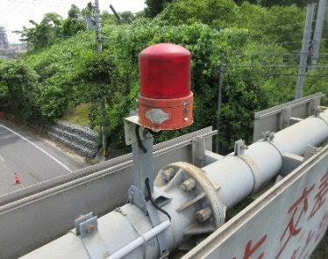 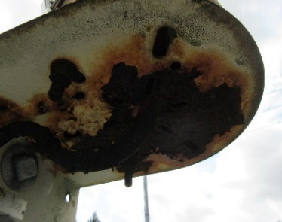 |  |  | 写真番号
部材名 |  | その他 |  |  |  |  | 部材名
 |  | その他
変状の種類 |  | 腐食 |  |  |  |  | 変状の種類
健全性 の診断 | 定期 点検時 | Ⅱ |  |  |  |  | 健全性 の診断 | 定期 点検時
 | 応急措置後 |  |  |  |  |  |  | 応急措置後
応急処置内容 |  |  |  |  |  |  | 応急処置内容
所見 |  | 赤色灯設置部が腐食している。減肉はあるが機能に支障なし。今回点検で確認。 |  |  |  |  | 所見
備考欄 |  | 管理者：警察(警告灯) |  |  |  |  | 備考欄

写真番号 |  |  |  |  |  |  | 写真番号
部材名 |  |  |  |  |  |  | 部材名

変状の種類 |  |  |  |  |  |  | 変状の種類
健全性 の診断 | 定期 点検時 |  |  |  |  |  | 健全性 の診断 | 定期 点検時
 | 応急措置後 |  |  |  |  |  |  | 応急措置後
応急処置内容 |  |  |  |  |  |  | 応急処置内容
所見 |  |  |  |  |  |  | 所見
備考欄 |  |  |  |  |  |  | 備考欄
○部材単位の健全性の診断（判定区分）が、Ⅱ、Ⅲ又はⅣの部材について記載する。なお、同一部材で、変状の種類が異なる損傷がある場合は、変状の種類毎に記載する。
○写真は、不具合の程度が分かるように添付すること。

様式3
 |  |  |  |  |  |  |  | 様式３
概要図（損傷状況）

施設名（形式） | 道路標識 (門型式) | 路線名 | 一般国道316号 | 定期点検者 | （株）宇部セントラルコンサルタント 高岡 明 白石 輝智 | 点検年月日 | 2021-07-13
 |  | 管理者名 | 宇部土木建築事務所

概要図
その他：腐食（Ⅱ）
写真17
起点から終点方向の図
標識板（標識板取付部）：腐食(Ⅱ)
写真6
標識板（標識板取付部）：その他(Ⅱ)
写真10

標識板（標識板取付部）：その他(Ⅱ)
写真5

横梁（横梁取付部）：腐食(Ⅱ)
写真3
標識板：その他(Ⅱ)
写真7
標識板（標識板取付部）：その他(Ⅱ)
写真4
標識板：その他(Ⅱ)
写真11
標識板：その他(Ⅱ)
写真9
標識板：その他(Ⅱ)
写真8
標識板：変形(Ⅱ)
写真12

標識板：その他(Ⅱ)
写真15
標識板：変形(Ⅱ)
写真14

標識板：その他(Ⅱ)
写真13
標識板：その他(Ⅱ)
写真16

支柱（支柱本体）：腐食(Ⅲ)
写真1
基礎（ベースプレート）：腐食(Ⅱ)
写真2

下り車線側
上り車線側

○様式２に写真を貼り付けた箇所については、全て概要図上に位置を落とすこと。

